ERD
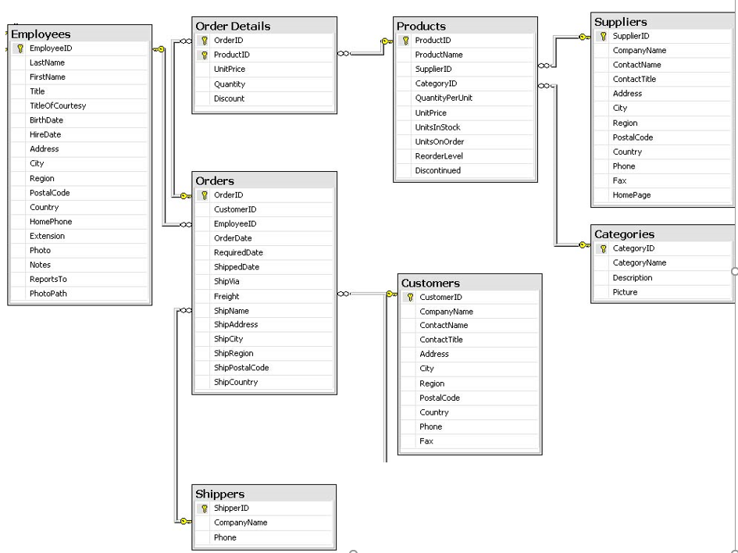
מסד נתונים של חברת NorthWind
תלווה אותנו כל הסמסטר , וכן במטלות ובבחינה

אנחנו נעסוק בזוגות של טבלאות בכדי להבין את קשרי הגומלין
זוגות :
ספקים ומוצרים
קטגוריות ומוצרים
הזמנות ועובדים
הזמנות ולקוחות
הזמנות ומשלחים
מוצרים והזמנות (בעזרת טבלת קשר פרטי הזמנות)
נחלק לשני זוגות :
הזמנות ופרטי הזמנה
מוצרים ופרטי הזמנה

